在线烧录系统交付验收清单
九音在线烧录系统交付验收清单
功能验收 |  | 王辉 | 日期 | 2022-12-25 |  | 交付内容
资料验收 |  | 白蓉
验收详情 |  |  |  |  | 备注 | 状态 | 明细
1 | 源代码交付 | 后端管理系统PC界面 | 开发语言 | vue | 一共3份源码， 一份nginx的配置文件 | 已交付 2023-1-28 邮件 | jiuyin-burn-api.rar | 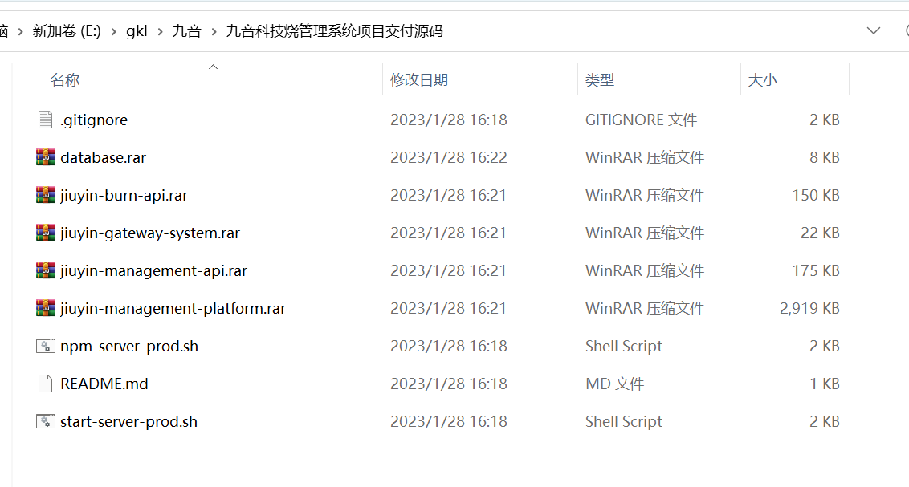 gateway用于系统部署，database是初始化数据库
 |  |  | 开发工具 | Webstorm、VSCode
 |  |  | 运行/安装环境 | centos7.6、nodejs 14.20.0、nginx 1.22.0、vue2.0
 |  |  | 开发环境最低版本 | nodejs >12.16.0
 |  |  | 调试工具/环境 | Postman/SecureCRT/浏览器
 |  |  | 交付时配合验证的工具及版本 | Soundec_DFU_E0.16.221222.2.exe
 |  | 后台管理系统后端服务 | 开发语言 | nodejs |  | 已交付 2023-1-28 邮件 | jiuyin-management-api.rar
 |  |  | 开发工具 | Webstorm、VSCode
 |  |  | 运行/安装环境 | centos7.6、nodejs 14.20.0、Mysql8.0、PM2
 |  |  | 开发环境最低版本 | nodejs >12.16.0
 |  |  | 调试工具/环境 | Postman/SecureCRT/浏览器
 |  |  | 交付时配合验证的工具及版本 | Soundec_DFU_E0.16.221222.2.exe
 |  | 烧录授权系统后端服务 | 开发语言 | nodejs |  | 已交付 2023-1-28 邮件 | jiuyin-management-platform.rar
 |  |  | 开发工具 | Webstorm、VSCode
 |  |  | 运行/安装环境 | centos7.6、nodejs 14.20.0、Mysql8.0、PM2
 |  |  | 开发环境最低版本 | nodejs >12.16.0
 |  |  | 调试工具/环境 | Postman/SecureCRT/浏览器
 |  |  | 交付时配合验证的工具及版本 | Soundec_DFU_E0.16.221222.2.exe
2 | 文档交付 | 使用/操作说明 | 《系统安装部署操作说明》 |  |  | 已交付 2022-12-26 邮件
 |  | 系统解决方案 | 《九音科技产销一体化平台简要方案.pptx》 |  |  | 已交付 2022-12-26 邮件
 |  | 接口开发说明 | 《九音烧录工具权限控制接口文档.doc》 |  |  | 已交付 2022-12-26 邮件
3 | 功能验收 | 烧录系统 | 测试用例 | 《DUF烧录后台测试用例20221222_V0.6.xls》 |  | 已交付 2022-12-26 邮件
 |  |  | 测试用例总条数 | 164
 |  |  | 验收通过用例数目 | 164

